设备初始化
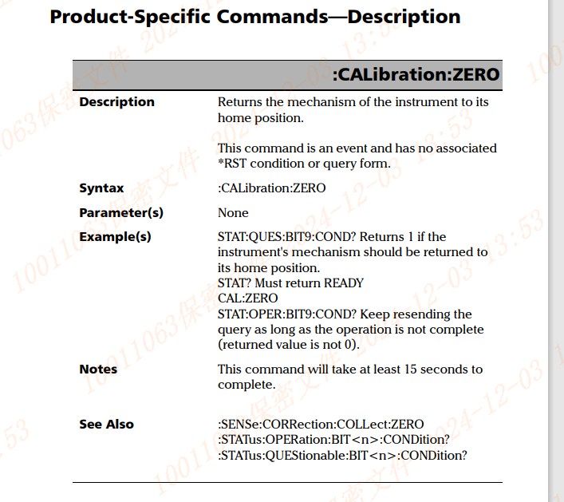

CALibration:ZERO 初始化
STAT:OPER:BIT9:COND? 查询状态，返回0，表示初始化完成

功率模式选择&设置衰减
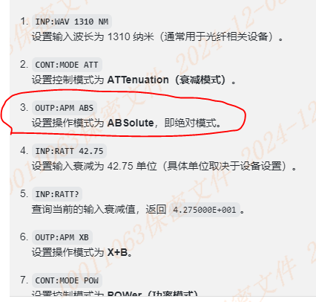
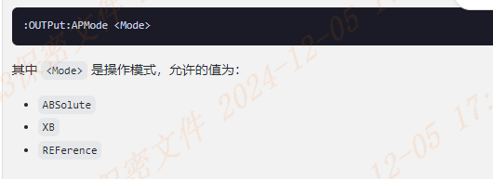
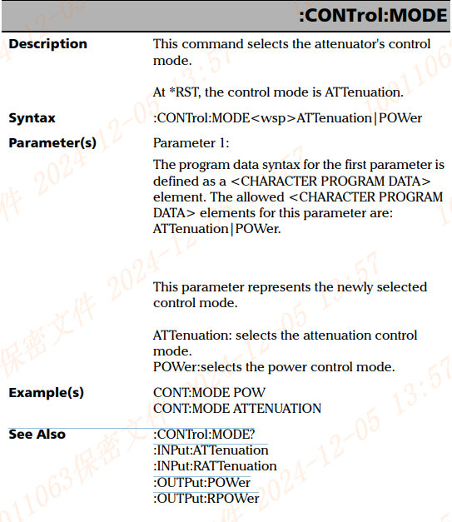

1
CONT:MODE POW 功率模式
CONT:MODE ATTENUATION 衰减模式
2
:CONTrol:MODE?：
查询当前的控制模式。
可能的返回值是 ATTENUATION 或 POWER。
:INPut:ATTenuation：设置输入端的衰减。
:INPut:RATTenuation：读取输入端的衰减值。
:OUTPut:POWer：设置输出端的功率。
:OUTPut:RPOWer：读取输出端的功率。
配置衰减模式 CONT:MODE ATT
配置衰减量 INP:RATT ATT
OUTP:APM REFerence
目标命令参考

支持的控制模式查询
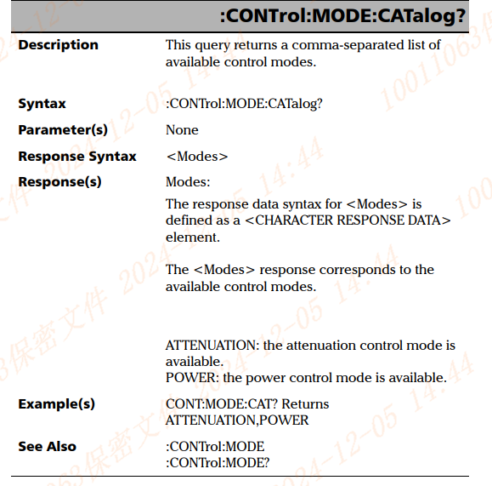

1
CONT:MODE:CAT?
查询当前可用的控制模式，返回一个逗号分隔的控制模式列表。

查询最小衰减步进
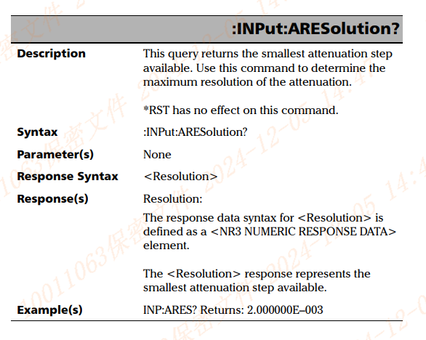

1
INP:ARES?
查询最小衰减

设置衰减量
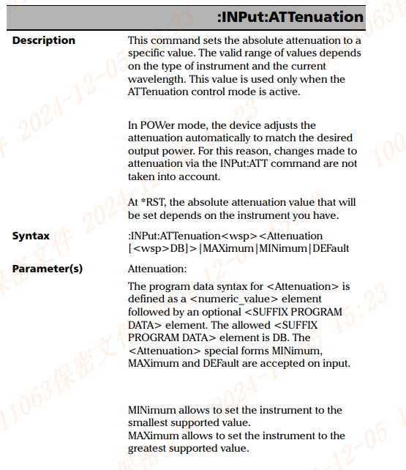

1
:INPut:ATTenuation<wsp><Attenuation[<wsp>DB]>|MAXimum|MINimum|DEFault
:INPut:ATTenuation 10 dB 设置衰减值
:INPut:ATTenuation?：查询当前衰减值。
STAT:OPER:BIT8:COND? 查询衰减是否已达到设定值
该命令会持续发送查询，直到衰减值被设置为目标值。衰减达到时，返回的值为 0。
P.S. <wsp>为空格

波长选择
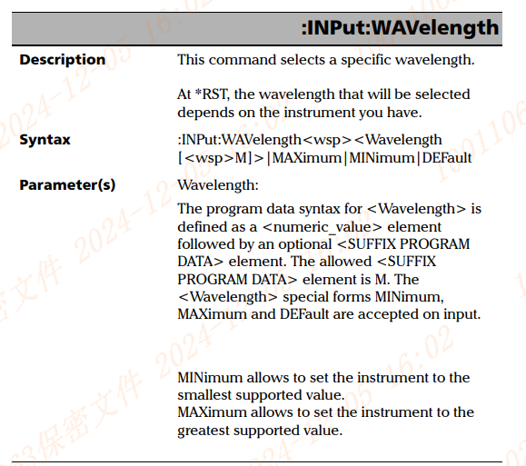
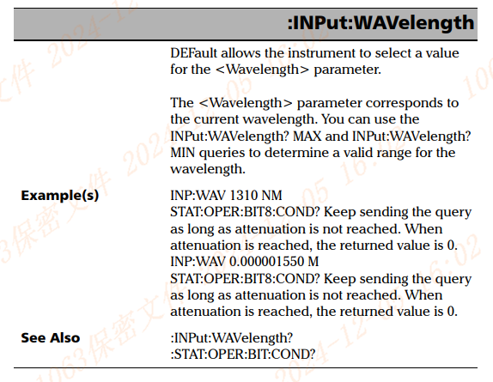

1
INP:WAV 1310 NM，设置波长

配置命令修改模式
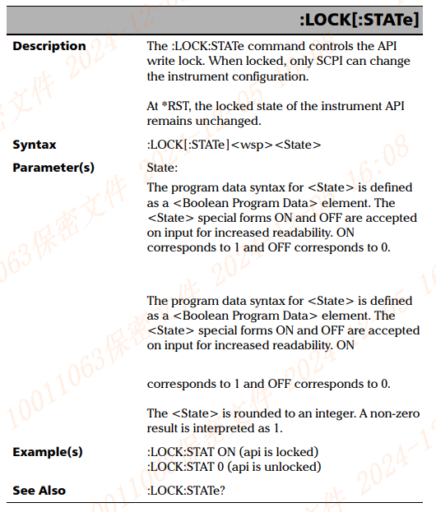

1
:LOCK:STAT ON (api is locked)
该命令将 API 锁定，表示之后仪器配置只能通过 SCPI 命令修改，无法通过其他方式修改。
:LOCK:STAT 0 (api is unlocked)
该命令解锁 API，表示配置可以通过其他接口修改，不仅限于 SCPI 命令。

输出开关
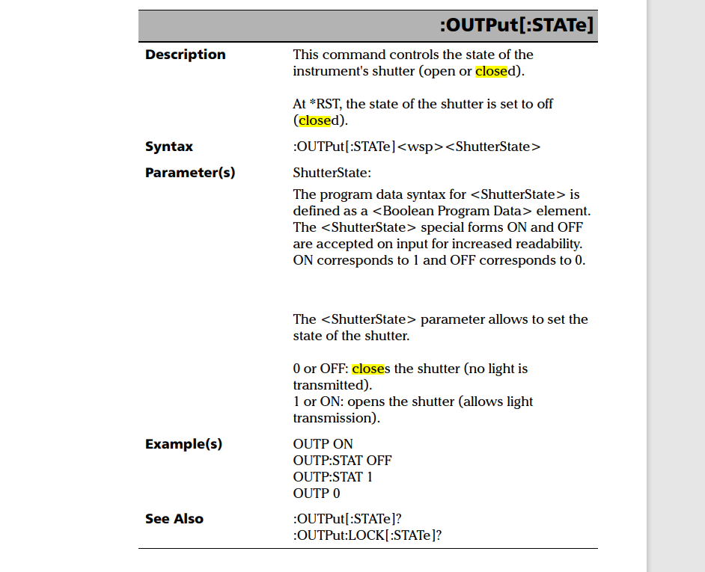

Sheet7
机台调试ing

